상품제안서
화이트 일회용 덴탈마스크 | 상품코드: F15922

 |  |  |  |  |  |  | 02-412-0044 | www.easy1.co.kr
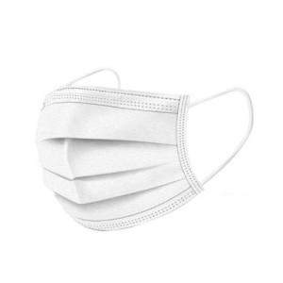 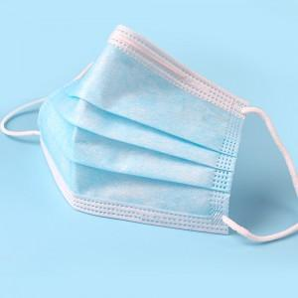

【상세/제작정보】 | 국내 안전검사 완료 3중 필터형 마스크

【인쇄/포장옵션】 | 스티커 / 포장지포장

【공급단가】 | 수량 | 500~ | 1,000~ | 3,000~ | 5,000~ | 10,000~
*VAT별도 | 단가 | 220원 | 210원 | 210원 | 200원 | 190원

【상품 URL】 | https://easy1.co.kr:443/src/goods_detail.php?gdno=15922

